기본작업-2
지역별 봄꽃 개화시기

꽃 | 지역 | 2023년 | 2024년 | 평년차
개나리 | 강릉 | 2023-03-21 | 2024-03-25 | *4일
 | 서울 | 2023-03-25 | 2024-03-28 | *3일
 | 여수 | 2023-03-20 | 2024-03-23 | *3일
 | 부산 | 2023-03-16 | 2024-03-17 | *1일
진달래 | 강릉 | 2023-03-23 | 2024-03-28 | *5일
 | 서울 | 2023-03-23 | 2024-03-29 | *6일
 | 여수 | 2023-03-16 | 2024-03-20 | *4일
 | 부산 | 2023-03-18 | 2024-03-19 | *1일
벚꽃 | 강릉 | 2023-03-31 | 2024-04-04 | *4일
 | 서울 | 2023-04-03 | 2024-04-08 | *5일
 | 여수 | 2023-03-29 | 2024-03-31 | *2일
 | 부산 | 2023-03-22 | 2024-03-24 | *2일

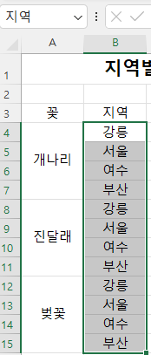
 |  |  |  |  | 3

 |  |  |  |  | 4 | 우클릭->셀 서식->사용자 지정->"*"0"일"

기본작업-3
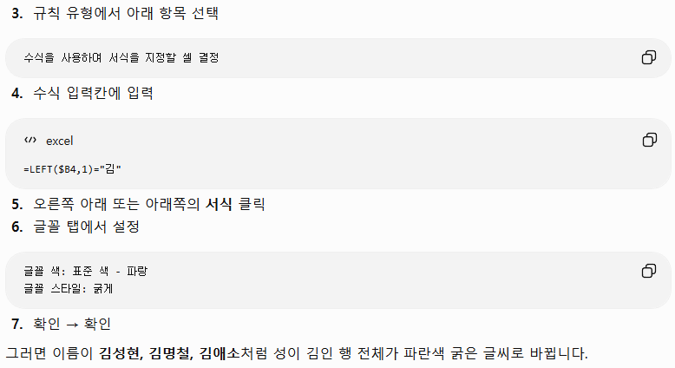
정보처리과 성적표

학번 | 이름 | 중간 | 기말 | 과제 | 출석 | 합계
2102463 | 유일한 | 32 | 33 | 16 | 9 | 90
2105407 | 신영현 | 30 | 28 | 13 | 10 | 81
2103159 | 김서하 | 27 | 26 | 15 | 8 | 76
2102058 | 한지혜 | 32 | 35 | 18 | 10 | 95
2108673 | 최현진 | 25 | 21 | 12 | 7 | 65
2103042 | 김명철 | 33 | 33 | 17 | 10 | 93
2102996 | 김상순 | 28 | 29 | 14 | 9 | 80
2104871 | 이의리 | 26 | 30 | 15 | 8 | 79
2107570 | 조규성 | 35 | 34 | 19 | 10 | 98
2102918 | 조성은 | 34 | 33 | 20 | 10 | 97
2107164 | 황중희 | 30 | 31 | 16 | 9 | 86
2105060 | 김예소 | 29 | 26 | 15 | 10 | 80
2106865 | 송중기 | 31 | 32 | 17 | 10 | 90
2103671 | 신혜선 | 33 | 29 | 13 | 8 | 83

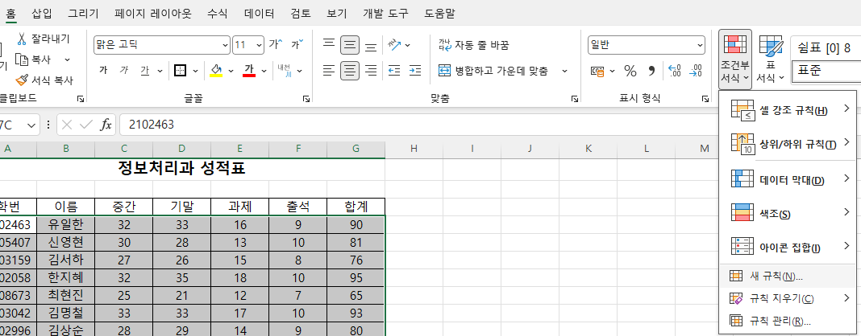
 |  |  |  |  |  |  | 1

조건부서식: 셀 하나하나를 다 검사함. 조건에 맞으면 행 전체에 색같은거 칠함

분석작업-1
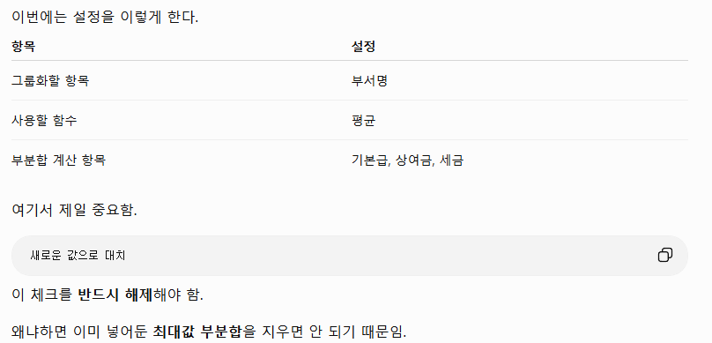
상공산업 급여지급명세서

부서명 | 사원명 | 직위 | 기본급 | 상여금 | 세금 | 총급여
생산부 | 이미현 | 부장 | 4,823,000 | 1,929,000 | 1,080,000 | 5,672,000
생산부 | 이종민 | 과장 | 4,186,000 | 1,674,000 | 938,000 | 4,922,000
생산부 | 박해수 | 대리 | 3,770,000 | 1,508,000 | 844,000 | 4,434,000
생산부 | 조광희 | 사원 | 3,549,000 | 1,420,000 | 795,000 | 4,174,000
생산부 평균 |  |  | 4,082,000 | 1,632,750 | 914,250
생산부 최대 |  |  |  |  |  | 5,672,000
영업부 | 이선미 | 부장 | 4,979,000 | 1,992,000 | 1,115,000 | 5,856,000
영업부 | 김태균 | 과장 | 4,095,000 | 1,638,000 | 917,000 | 4,816,000
영업부 | 권지향 | 대리 | 3,718,000 | 1,487,000 | 833,000 | 4,372,000
영업부 | 권수연 | 사원 | 3,588,000 | 1,435,000 | 804,000 | 4,219,000
영업부 평균 |  |  | 4,095,000 | 1,638,000 | 917,250
영업부 최대 |  |  |  |  |  | 5,856,000
홍보부 | 박영선 | 부장 | 4,771,000 | 1,908,000 | 1,069,000 | 5,610,000
홍보부 | 고회식 | 과장 | 4,342,000 | 1,737,000 | 973,000 | 5,106,000
홍보부 | 심영훈 | 대리 | 3,822,000 | 1,529,000 | 856,000 | 4,495,000
홍보부 | 윤정아 | 사원 | 3,484,000 | 1,394,000 | 780,000 | 4,098,000
홍보부 평균 |  |  | 4,104,750 | 1,642,000 | 919,500
홍보부 최대 |  |  |  |  |  | 5,610,000
전체 평균 |  |  | 4,093,917 | 1,637,583 | 917,000
전체 최대값 |  |  |  |  |  | 5,856,000

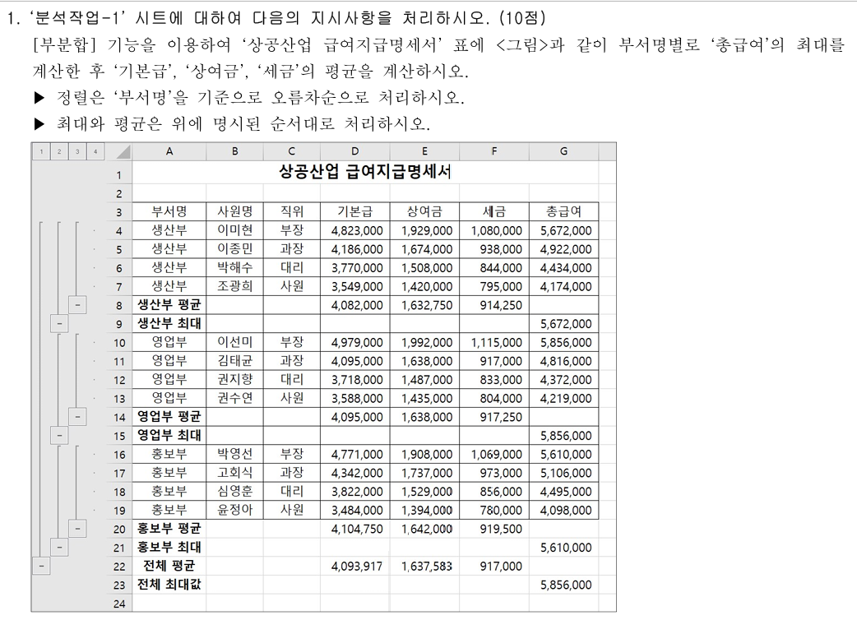
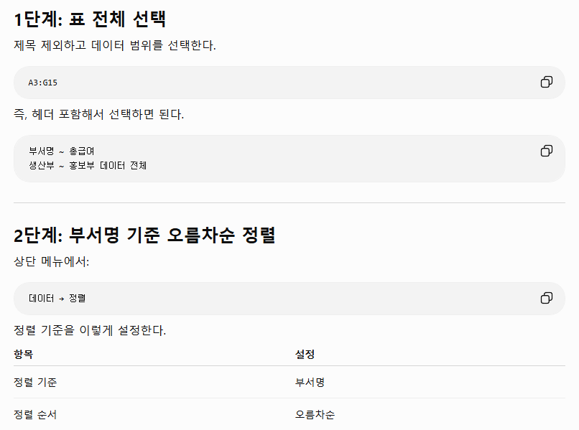

 |  |  |  |  |  |  | 데이터 → 부분합

 |  |  |  |  |  |  | 항목 | 설정
 |  |  |  |  |  |  | 그룹화할 항목 | 부서명
 |  |  |  |  |  |  | 사용할 함수 | 최대값
 |  |  |  |  |  |  | 부분합 계산 항목 | 총급여

 |  |  |  |  |  |  | 처음 하는 거니까: |  | 새로운 값으로 대치

 |  |  |  |  |  |  | 데이터 → 부분합

분석작업-2
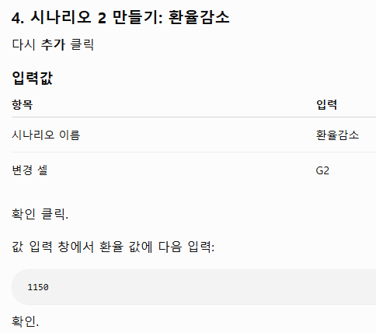
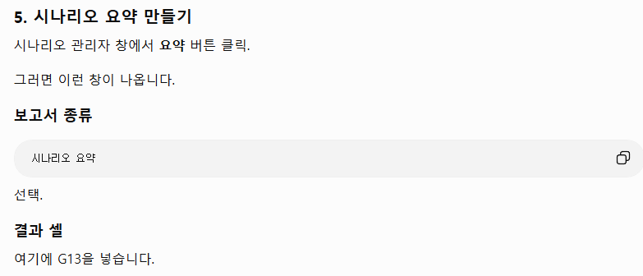
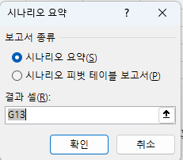
부서별 해외직구 현황
 |  |  |  | 환율 : | 1,200
부서명 | 제품코드 | 제품가(달러) | 수량 | 배송비(달러) | 구매금액(원)
영업부 | KBP14 | 150 | 3 | 4 | 544,800
생산부 | CLK66 | 80 | 1 | 3 | 99,600
총무부 | SME92 | 384 | 2 | 6 | 928,800
영업부 | KES20 | 55 | 5 | 12 | 344,400
생산부 | GHI13 | 97 | 2 | 5 | 238,800
총무부 | LSH56 | 265 | 4 | 10 | 1,284,000
총무부 | BUA84 | 200 | 3 | 8 | 729,600
영업부 | WTP11 | 83 | 3 | 7 | 307,200
생산부 | NVY05 | 191 | 2 | 5 | 464,400
 |  |  |  | 총구매금액 | 4,941,600

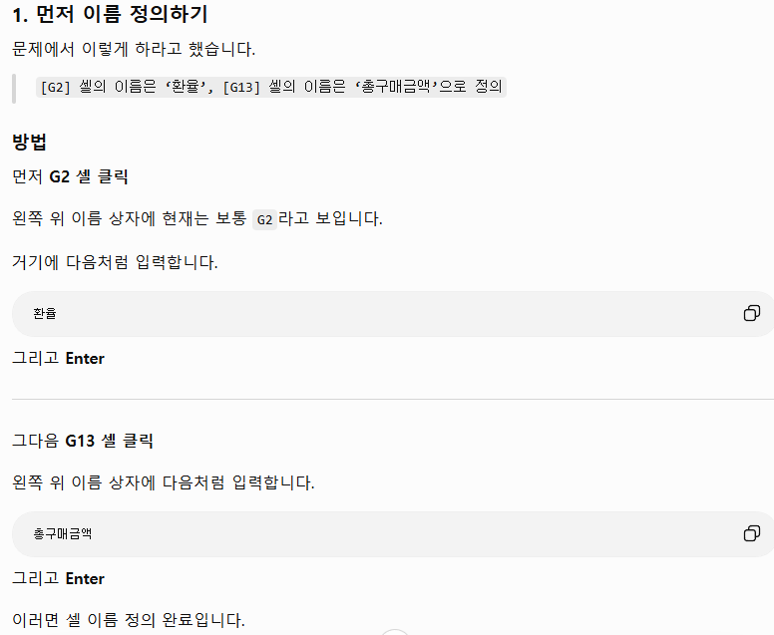

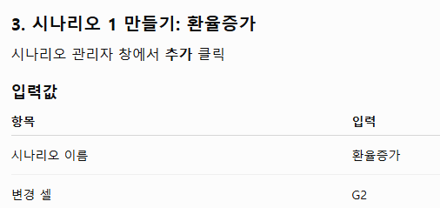

 |  |  |  |  |  | 환율 값에 다음 입력 | 1250

매크로작업
튼튼병원 전반기 진료 현황

진료과 | 1월 | 2월 | 3월 | 4월 | 5월 | 6월 | 평균
내과 | 6,552 | 6,916 | 6,734 | 7,098 | 6,516 | 7,247 | 6,844
외과 | 5,278 | 4,914 | 5,278 | 5,096 | 5,430 | 5,241 | 5,206
신경과 | 4,004 | 4,732 | 5,249 | 4,887 | 5,124 | 4,935 | 4,822
흉부외과 | 5,642 | 5,096 | 5,824 | 5,460 | 5,611 | 5,517 | 5,525
산부인과 | 4,914 | 4,004 | 3,801 | 4,344 | 4,209 | 3,924 | 4,199

평균

차트작업
전국체전 메달 결과

시도 | 금 | 은 | 동 | 합계
서울 | 101 | 106 | 123 | 330
경기 | 147 | 128 | 150 | 425
부산 | 46 | 64 | 77 | 187
광주 | 52 | 39 | 58 | 149
강원 | 59 | 72 | 86 | 217

전국체전 메달 결과

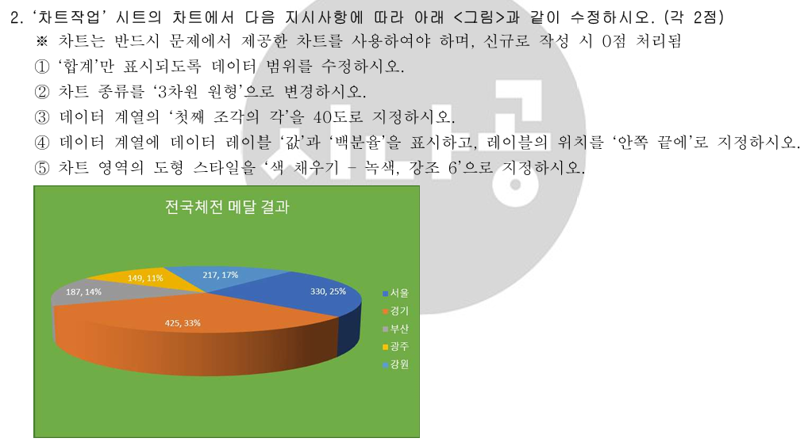
 |  |  |  |  | 1 | 차트 우클릭-> 데이터 선택 -> 합계만 남김

 |  |  |  |  | 2 | 차트 우클릭-> 차트 종류 변경 -> 원형/3차원 원형

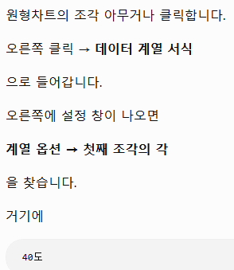
 |  |  |  |  | 3

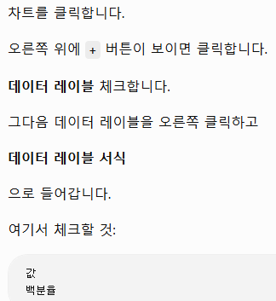
 |  |  |  |  | 4

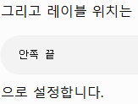

 |  |  |  |  | 5 | 차트배경 우클릭-> 차트영역서식-> 우측 패널에서 페인트통 클릭-> 단색 채우기 0> 녹색, 강조 6

